1
流山市の一日（令和2年）





出 生 | 死 亡 | 転 入 | 転 出

5.6人 | 4.1人 | 34.4人 | 22.7人

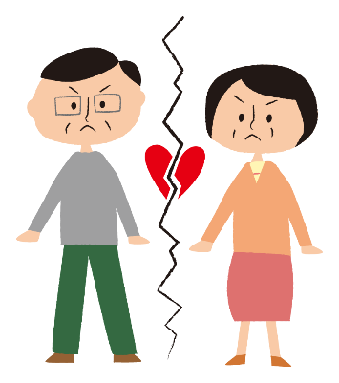

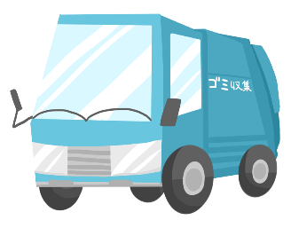

婚 姻 | 離 婚 | ご み | ぐりーんバス利用者数
(令和元年) | （令和元年） | (1日当たり市収集量・令和元年度) | 令和元年度
2.9組 | 0.8組 | 129.3トン | 2498.6人






上 水 道 | 火 災 | 救急車 | 交通事故
（給水量・令和元年度） | （発生件数） | (出動件数) | （発生件数）
51.0千立方ﾒｰﾄﾙ | 0.1件 | 20.7件 | 0.9件

2
流 山 市 民 の 生 活

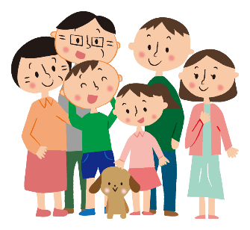


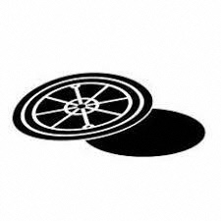

人口密度
（1平方ｷﾛﾒｰﾄﾙ当たりの人口） | １世帯当たりの人員 | 市立図書館貸出冊数 | 公共下水道普及率
（令和2.4.1） | （令和2.4.1） | （令和元年度） | （令和元年度）
5,578人 | 2.3人 | 1,103,119冊 | 90.8％






１世帯当りの乗用自動車 | 市民１人当たりの |  | 市民１人当たりの市税
台数（軽自動車を含む） | 都市公園面積 | 事業所
（令和元年度） | （令和2.3.31） | （平成28.6.1） | （令和元年度決算）
0.7台 | 5.1平方ﾒｰﾄﾙ | 3,936事業所 | 148,240円

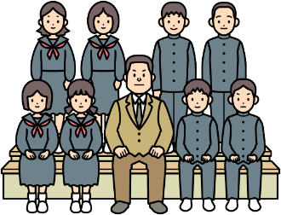

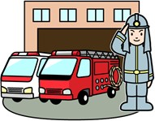

教員１人当たりの
児童数及び生徒数 | 市職員１人当たりの | 消防職員１人当たりの | 市民１人当たりの
(令和2.5.1) | 市 民 数 | 市 民 数 | 予算（一般会計当初）
小学校 20.9人 | （令和2.4.1） | （令和2.4.1） | （令和元年度）
中学校 16.3人 | 178.8人 | 990.2人 | 305千円

1土地・気象 見出
土地・気象 1

 | 1 土地・気象

 |  | 行政区域面積 |  | 35.32 | ｋ㎡ | (令和2年4月1日現在）
 |  | 市街化区域面積 |  | 21.51 | ｋ㎡ | (令和2年4月1日現在）
 |  | 地価公示最高価格
 |  |  | (商業系)
 |  |  | 商業地域 | 678,000 | 円/㎡ | (令和2年1月1日現在）
 |  |  | (住宅系)
 |  |  | 第1種中高層住居専用地域 | 218,000 | 円/㎡ | (令和2年1月1日現在）
 |  | 年間平均気温 |  | 16.1 | ℃ | (令和2年）
 |  | 年間平均湿度 |  | 79.8 | ％ | (令和2年）
 |  | 年間平均風速 |  | 2.8 | m/s | (令和2年）
 |  | 年間降水量 |  | 1,180.0 | mm | (令和2年）

令和２年気温・降水量
 | 降水量 | 気温
1月 | 103.5 | 6.4
2月 | 14.5 | 7.5
3月 | 90 | 10.1
4月 | 181 | 12.4
5月 | 96.5 | 19.4
6月 | 189.5 | 23.2
7月 | 215 | 24.3
8月 | 28 | 29.2
9月 | 83 | 24.2
10月 | 159.5 | 17.1
11月 | 10 | 13.2
12月 | 9.5 | 6.6

1・2
2 土地・気象

１－１ 位置及び地勢

（１）位置 |  |  |  |  | （２）地勢
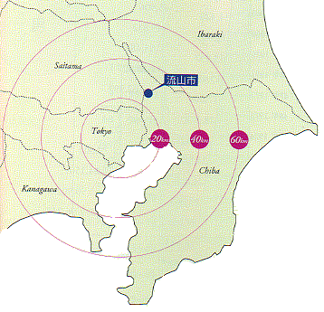 |  |  |  |  | 千葉県の北西部、都心から25キロ圏に位置する流山市は、東西7.96㎞、 南北10.36㎞のほぼ長方形で、東経139度52分～139度57分、北緯35度49分～35度55分の間にあり、経度において 5分、緯度において 6分の間に展開し、その境域は周囲約41㎞、 面積35.32㎢を占め、地形は東北部台地であり、標高15～20ｍ内外、低位部は5～6ｍである。また土質は江戸川沿岸の第4期新層を除き火山灰土で、気候風土に恵まれ首都圏近郊地帯にありながら、豊かな自然を有している。

区 分 | 所 在 地 |  |  |  | 東 経 | 北 緯
流山市役所 | 流山市平和台１丁目１番地の１ |  |  |  | 139ﾟ53'57" | 35ﾟ51'35"
極 東 | 流山市向小金４丁目地先 |  |  |  | 139ﾟ57'16" | 35ﾟ50'18"
極 西 | 流山市深井新田地先（江戸川） |  |  |  | 139ﾟ52'29" | 35ﾟ54'47"
極 南 | 流山市木字神明地先 |  |  |  | 139ﾟ54'01" | 35ﾟ49'40"
極 北 | 流山市大字東深井字北海道地先 |  |  |  | 139ﾟ54'46" | 35ﾟ55'11"
 |  |  |  |  | 資料 企画政策課

１－２ 土地地目別課税面積
各年１月１日現在（単位 ㎢）
区 分 | 総 数 | 田 | 畑 | 山 林 | 原 野 | 宅 地 | 雑種地 | その他
平成23年 | 23.768 | 2.679 | 4.656 | 2.343 | - | 11.691 | 2.397 | 0.002
24年 | 23.647 | 2.634 | 4.557 | 2.224 | - | 11.866 | 2.363 | 0.003
25年 | 23.552 | 2.582 | 4.462 | 2.141 | - | 12.030 | 2.335 | 0.002
26年 | 23.477 | 2.549 | 4.371 | 2.046 | - | 12.252 | 2.259 | 0.000
27年 | 23.412 | 2.528 | 4.237 | 1.922 | - | 12.442 | 2.280 | 0.003
28年 | 23.361 | 2.224 | 4.127 | 1.843 | - | 12.678 | 2.487 | 0.002
29年 | 23.154 | 2.145 | 4.015 | 1.727 | － | 13.037 | 2.227 | 0.003
30年 | 23.053 | 1.966 | 3.886 | 1.629 | - | 13.264 | 2.306 | 0.002
31年 | 22.839 | 1.813 | 3.739 | 1.392 | - | 13.507 | 2.386 | 0.002
令和2年 | 22.834 | 1.628 | 3.652 | 1.366 | - | 13.754 | 2.432 | 0.002
 |  |  |  |  |  | 資料 資産税課

2人口
人口 7

 | ２ 人 口

 |  | 人口密度 | 5,578 | 人 / ㎢ | (令和2年4月1日現在)
 |  | 世帯人口 | 2.3 | 人 | (令和2年4月1日現在)
 |  | １日当たりの出生者数 | 5.6 | 人 | (令和2年）
 |  | １日当たりの死亡者数 | 4.1 | 人 | (令和2年）
 |  | 年間人口自然増加率 | 0.3 | ％ | (令和2年）
 |  | １日当たりの転入者数 | 34.4 | 人 | (令和2年）
 |  | １日当たりの転出者数 | 22.7 | 人 | (令和2年）
 |  | 年間人口社会増加率 | 2.2 | ％ | (令和2年）
 |  | １日当たりの結婚件数 | 2.9 | 件 | (令和元年）
 |  | １日当たりの離婚件数 | 0.8 | 件 | (令和元年）

人口と世帯
 | 人口 | 世帯数
46年 | 58127 | 15484
47年 | 62977 | 17004
48年 | 67775 | 18472
49年 | 72908 | 20442
50年 | 79003 | 22584
51年 | 84150 | 24057
52年 | 90902 | 25965
53年 | 96247 | 27545
54年 | 100008 | 28683
55年 | 103861 | 29887
56年 | 107070 | 30986
57年 | 110278 | 32118
58年 | 113948 | 33447
59年 | 117338 | 34701
60年 | 121198 | 36069
61年 | 125099 | 37568
62年 | 128100 | 38727
63年 | 131401 | 40309
平成元年 | 134769 | 41928
2年 | 137317 | 43337
3年 | 139365 | 44582
4年 | 141738 | 45973
5年 | 143682 | 47420
6年 | 144721 | 48308
7年 | 144863 | 49002
8年 | 145185 | 49802
9年 | 145881 | 50573
10年 | 146959 | 51502
11年 | 148262 | 52579
12年 | 149287 | 53724
13年 | 149480 | 54452
14年 | 150414 | 55599
15年 | 150703 | 56402
16年 | 150706 | 57090
17年 | 150910 | 57844
18年 | 152791 | 59403
19年 | 154196 | 60714
20年 | 156073 | 62288
21年 | 158426 | 63985
22年 | 161258 | 65792
23年 | 164294 | 67531
24年 | 165195 | 68402
25年 | 168024 | 69933
26年 | 170493 | 71492
27年 | 173556 | 73353
28年 | 177597 | 75770
29年 | 182126 | 78116
30年 | 187252 | 80964
31年 | 191792 | 83460
令和2年 | 197041 | 86275

３国勢調査
国勢調査 22

 | ３ 国勢調査

 | 人口 １４６,２４５人/〓(平成7年10月1日現在) | 人口 | 174,373 | 人 | (平成27年10月1日現在)
 | 世帯数 ４８,９０９世帯(〃) | 世帯数 | 70,802 | 世帯 | (平成27年10月1日現在)
 | 労働力人口 ７５,９１２人(〃) | 年少人口(0歳～14歳) | 24,745 | 人 | (平成27年10月1日現在)
 | 年少人口 ２２,８０１人(〃) | 生産年齢人口(15歳～64歳) | 106,813 | 人 | (平成27年10月1日現在)
 | 老年人口 １４,８０６人(〃) | 老年人口(65歳以上) | 41,953 | 人 | (平成27年10月1日現在)
 | 平均年齢 ３７.６才(〃) | 平均年齢 | 44.3 | 歳 | (平成27年10月1日現在)
 | 人口集中地区人口 １２４,７７６人(〃) | 人口集中地区人口 | 153,779 | 人 | (平成27年10月1日現在)
 | 人口集中地区面積 １４.８〓(〃) | 人口集中地区面積 | 16.27 | ｋ㎡ | (平成27年10月1日現在)
 | 昼間人口 １００,８４０人(〃) | 昼間人口 | 130,524 | 人 | (平成27年10月1日現在)
 | 就業率 ６１.４％(〃) | 労働力人口 | 85,134 | 人 | (平成27年10月1日現在)
 |  | 就業率 | 55.2 | ％ | (平成27年10月1日現在)

人口ピラミッド(平成27年10月１日現在)
 | 女 | 男
0～4歳 | 4684 | 4880
5～9歳 | 4226 | 4478
10～14歳 | 3786 | 3879
15～19歳 | 3601 | 3696
20～24歳 | 3749 | 4110
25～29歳 | 4680 | 4641
30～34歳 | 6563 | 6627
35～39歳 | 7191 | 7423
40～44歳 | 7453 | 8215
45～49歳 | 6000 | 6597
50～54歳 | 4951 | 5025
55～59歳 | 4363 | 4287
60～64歳 | 5340 | 4741
65～69歳 | 6987 | 6262
70～74歳 | 5632 | 5156
75～79歳 | 4170 | 3949
80～84歳 | 3064 | 2478
85～89歳 | 1875 | 1112
90～94歳 | 921 | 350
95～99歳 | 309 | 75
100歳以上 | 61 | 10

4農業
農 業 36

４ 農 業

 | 農家数 | 268 | 戸 | (平成27年2月1日現在）
 | 経営耕地面積 | 265 | ｈａ | (平成27年2月1日現在）
 | 農家１戸当たりの経営面積 | 98.9 | ａ | (平成27年2月1日現在）
 | 農家世帯員数 | 944 | 人 | (平成27年2月1日現在）
 | 農業従事者数 | 671 | 人 | (平成27年2月1日現在）
 | 人口１万人当たりの農家数 | 15.5 | 戸 | (平成27年2月1日現在）

(注) ・平成17年以降は、全て販売農家の数字。 ・販売農家：経営耕地面積が30a以上又は調査期日前1年間における、農産物販売金額が50万円以上の農家。 ・平成7年、平成17年、平成27年は農林業センサス、平成8年、平成10年は千葉県農林業調査、平成12年、平成22年は、世界農林業センサスから集計。平成9年、平成11年は、抽出調査のため未記載。

経営耕地種類別面積
 | 田 | 畑 | 樹園地 | その他の樹園地 | 総 数
平成 8年 | 281.7 | 288.2 | 28 | 0.1 | 598
10年 | 257.4 | 269.4 | 27 | 0.1 | 553.9
12年 | 226.1 | 269.36 | 32.94 |  | 528.4
17年 | 187.2 | 187.9 | 23.7 |  | 398.8
22年 | 149 | 158 | 18 |  | 325
27年 | 125 | 123 | 17 |  | 265

5工業
工 業 41

 | ５ 工 業

 |  | 製造事業所数 | 75 | 事業所 | (令和元年6月1日現在)
 |  | (従業者4人以上の事業所)
 |  | 従業者数 | 2,280 | 人 | (令和元年6月1日現在)
 |  | (従業者4人以上の事業所)
 |  | 製造品出荷額等 | 5,325,175 | 万円 | (令和元年6月1日現在)
 |  | (従業者4人以上の事業所)

 | (注)工業統計調査（毎年6月1日現在）のデータを基に作成している。（平成25年、26年は12月31日現在） ただし、平成27年及び平成28年の工業統計調査は、経済センサス-活動調査実施に伴い、調査はおこなわれていない。

事業所数と従業者数（従業者4人以上の事業所)
 | 従業者数 | 事業所数
平成26年 | 2239 | 87
29年 | 2220 | 78
30年 | 2234 | 74
令和元年 | 2280 | 75

6商業
商 業 46

 | ６ 商 業

 |  | (事業所数)
 |  | 卸売店 | 139 | 事業所 | (平成26年7月1日現在）
・小売店 ９４３事業所(〃) |  | 小売店 | 591 | 事業所 | (平成26年7月1日現在）
 |  | (従業員数)
 |  | 卸売店 | 972 | 人 | (平成26年7月1日現在）
 |  | 小売店 | 5,803 | 人 | (平成26年7月1日現在）
 |  | (年間商品販売額)
 |  | 卸売店 | 54,045 | 百万円 | (平成26年7月1日現在）
 |  | 小売店 | 106,672 | 百万円 | (平成26年7月1日現在）
１０.７事業所(平成9年6月1日現在) |  | 人口１万人当たりの卸売店数 | 56.7 | 事業所 | (平成26年7月1日現在）
 |  | 人口１万人当たりの小売店数 | 338.6 | 事業所 | (平成26年7月1日現在）

産業分類小分類別年間商品販売額
 | 平成16年 | 平成19年 | 平成26年
総数 | 995 | 972 | 730
卸売業 | 153 | 145 | 139
各種商品小売業 | 1 | 1 | 3
織物・衣服・身の回り品小売業 | 2 | 4 | 98
飲食料品小売業 | 96 | 140 | 179
機械器具小売業 | 307 | 272 | 76
その他の小売業 | 156 | 135 | 221
無店舗小売業 | 280 | 275 | 14

7事業所
事業所 48

 | ７ 事業所

 |  | (事業所数)
 |  | 第１次産業 | 4 | 事業所 | (平成28年6月1日現在）
 |  | 第２次産業 | 648 | 事業所 | (平成28年6月1日現在）
 |  | 第３次産業 | 3,284 | 事業所 | (平成28年6月1日現在）
 |  | (従業者数)
 |  | 第１次産業 | 36 | 人 | (平成28年6月1日現在）
 |  | 第２次産業 | 5,390 | 人 | (平成28年6月1日現在）
 |  | 第３次産業 | 32,174 | 人 | (平成28年6月1日現在）

産業（大分別）事業所数・従業者数
 | 従業者数 | 事業所数
Ａ～Ｂ 農林漁業 | 36 | 4
Ｄ 建設業 | 2487 | 408
Ｅ 製造業 | 2903 | 240
Ｆ 電気・ガス・熱供給・水道業 | 313 | 5
Ｇ 情報通信業 | 416 | 24
Ｈ 運輸業，郵便業 | 1570 | 54
Ｉ 卸売業，小売業 | 9878 | 950
Ｊ 金融業，保険業 | 706 | 58
Ｋ 不動産業，物品賃貸業 | 988 | 298
Ｌ 学術研究，専門・技術サービス業 | 499 | 121
Ｍ 宿泊業，飲食サービス業 | 4396 | 480
Ｎ 生活関連サービス業，娯楽業 | 2183 | 432
Ｏ 教育，学習支援業 | 1469 | 187
Ｐ 医療，福祉 | 8082 | 449
Ｑ 複合サービス事業 | 169 | 18
Ｒ サービス業（他に分類されないもの） | 1505 | 208

8金融
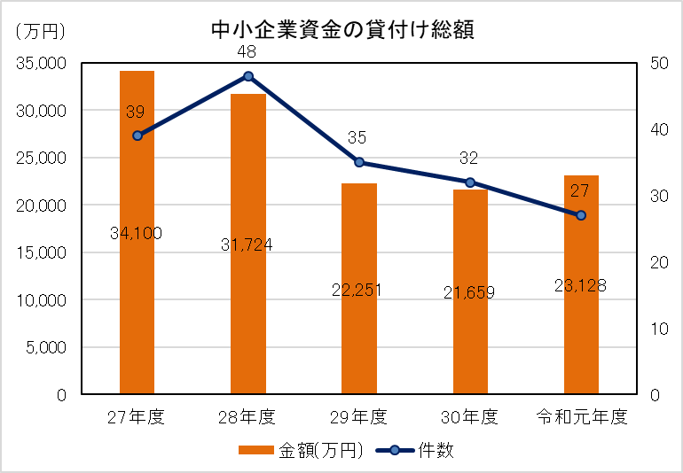
金 融 51

 | ８ 金 融

 |  | 金融機関支店数 | 23 | 店舗 | （令和2年3月31日現在）
 |  | 中小企業資金の貸付け総額 | 23,128 | 万円 | （令和元年度)

9土木・建設
土木・建設 53

 | 9 土木・建設

 |  | 市道実延長距離 | 649,027 | ｍ | (令和2年3月31日現在)
 |  | 人口１人当たりの都市公園面積 | 5.1 | ㎡ | (令和2年3月31日現在)
 |  | 市営住宅戸数 | 449 | 戸 | (令和2年3月31日現在)

公園面積と市域に対する割合
 | 面積 | 市域面積に対する割合
28年 | 92.29 | 2.61
29年 | 96.07 | 2.72
30年 | 98.14 | 2.78
31年 | 99.03 | 2.8
令和2年 | 101.55 | 2.87

10上下水道
上下水道 55

 | 10 上下水道

 |  | 給水栓数 | 84,764 | 栓 | (令和元年度）
 |  | 給水人口 | 195,230 | 人 | (令和元年度）
 |  | 行政区域内水道普及率 | 99.3 | ％ | (令和元年度）

水道年間給水量
 | 年間給水量 (㎥)
平成27年度 | 17,076,473
28年度 | 17,315,032
29年度 | 17,831,585
30年度 | 18,225,005
令和元年度 | 18,674,642

11運輸・通信
運輸・通信 57

 | 11 運輸・通信

 |  | ぐりーんバス利用者数 | 914,484 | 人 | (令和元年度)
 |  | 自動車保有台数 | 46,577 | 台 | (令和2年4月1日現在）
 |  | １世帯当たりの自動車保有台数 | 0.54 | 台 | (令和2年4月1日現在）

ぐりーんバス利用状況
 | 利用者数 | 運行便数
平成27年度 | 742233 | 64795
28年度 | 736328 | 64614
29年度 | 845956 | 80637
30年度 | 909798 | 80243
令和元年度 | 914484 | 80350

12保健・衛星
保健・衛生 61

 | 12 保健・衛生

 |  | 公害苦情受理件数 | 125 | 件 | (令和元年度）
 |  | １日当たりの市のごみ収集量 | 129.3 | トン | (令和元年度）

ごみ搬入量
 | 可燃 | その他 | 搬入量 | 人口
平成27年度 | 31943 | 8589 | 40532 | 174762
28年度 | 32175 | 8535 | 40710 | 179472
29年度 | 34433 | 8743 | 43176 | 184468
30年度 | 35114.93 | 8950.88 | 44065.81 | 189762
令和元年度 | 37888 | 9436 | 47324 | 194364
（人）

13労働・社会福祉
労働・社会福祉 65

13 労働・社会福祉

 | 国民健康保険の加入率（人数割合） | 17.09 | ％ | (令和2年3月31日現在）
 | 千人当たりの保育園児数 | 28.05 | 人 | (令和2年4月1日現在）
 | 人口千人当たりの生活保護受給人数 | 8.90 | 人 | (令和元年度）

保育所数・児童数
 | 児童数 | 保育所数
平成28年度 | 3554 | 34
29年度 | 4342 | 41
30年度 | 4668 | 48
31年度 | 4931 | 48
令和2年度 | 5527 | 62

※保育所数・児童数は、小規模保育事業所及び幼保連携型認定こども園分を除く。

14教育・文化
教育・文化 70

14 教育・文化

 | 教員１人当たりの園児数 | 21.1 | 人 | (令和2年5月1日現在）
 | 教員１人当たりの小学校児童数 | 20.9 | 人 | (令和2年5月1日現在）
 | 教員１人当たりの中学校生徒数 | 16.3 | 人 | (令和2年5月1日現在）

児童生徒数・教員数
 | 児童数 | 生徒数 | 教員数(小) | 教員数(中)
平成28年 | 9950 | 4150 | 469 | 258
29年 | 10446 | 4232 | 494 | 258
30年 | 11065 | 4344 | 524 | 263
令和元年 | 11564 | 4435 | 551 | 270
2年 | 12068 | 4605 | 576 | 282

15警察・消防
警察・消防 75

 | 15 警察・消防

 |  | １日当たりの交通事故発生件数 | 0.94 | 件 | (令和２年）
 |  | １日当たりの犯罪発生件数 | 2.73 | 件 | (令和２年）
 |  | １日当たりの救急車出動件数 | 20.68 | 件 | (令和２年）
 |  | １日当たりの火災発生件数 | 0.06 | 件 | (令和２年）

救急車の出動件数
 | 出動件数
平成28年 | 7617
29年 | 7937
30年 | 8289
令和元年 | 8398
２年 | 7569

16財政
財 政 80.

 | 16 財 政

 |  | 市民１人当たりの一般会計当初予算額 | 305 | 千円 | (令和元年度）
 |  | 市民１人当たりの教育費当初予算額 | 48 | 千円 | (令和元年度）
 |  | 市民１人当たりの市税負担額 | 148,240 | 円 | (令和元年度決算)

市税の推移
 | 市 民 税 | 固定資産税 | そ の 他 | 合 計
平成27年度 | 12736743 | 10990267 | 1011367 | 24738378
28年度 | 13350830 | 11460054 | 1038798 | 25849683
29年度 | 13693686 | 11921809 | 982528 | 26598024
30年度 | 14435101 | 12206574 | 981955 | 27623631
令和元年度 | 14881340 | 13258011 | 1012220 | 29151572

17選挙・議会・公務員
選挙・議会・公務員 84

17 選挙・議会・公務員

 | 市職員1人当たりの人口 | 178.8 | 人 | (令和2年4月1日現在)
 | 市議会議員1人当たりの人口 | 7,037.2 | 人 | (令和2年4月1日現在)

職員数の推移
 | 職員（事務） | 職員（技術） | 消防吏員 | その他の職員 | 総数
平成28年 | 489 | 276 | 187 | 94 | 1046
29年 | 499 | 280 | 186 | 86 | 1051
30年 | 514 | 275 | 188 | 79 | 1056
31年 | 534 | 275 | 193 | 76 | 1078
令和2年 | 549 | 280 | 200 | 73 | 1102

最終紙
